主要出单词
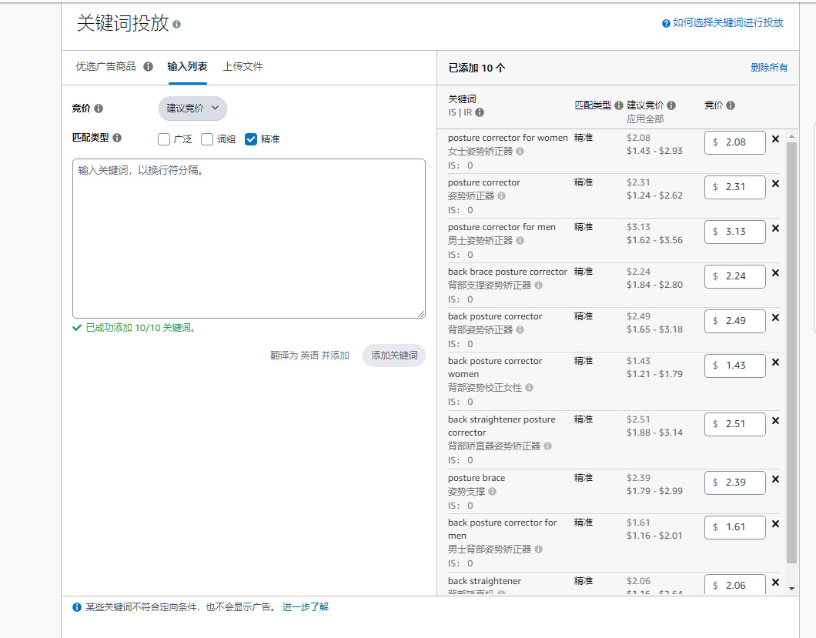
关键词 | 7天展示量 | 流量占比 | 流量分布(自然) | 流量分布(广告) | 展示位置 | 自然排名 | 自然排名(页码-页内排名) | sp广告排名 | sp广告排名(页码-页内排名) | 关键词排名 | 周搜索量 | 亚马逊建议竞价
posture corrector for women | 102490 | 25.37% | 53% | 47% | 自然,SP,OOR,HR | 1 | P1-1 | 1 | P1-1 | 1604 | 79073 | 2.08
posture corrector | 50096 | 12.40% | 58% | 42% | 自然,SP,OOR,HR | 2 | P1-2 | 1 | P1-1 | 11292 | 13394 | 2.31
posture corrector for men | 33698 | 8.34% | 57% | 43% | 自然,SP,OOR,HR | 4 | P1-4 | 1 | P1-1 | 5765 | 23020 | 3.13
back brace posture corrector | 17567 | 4.35% | 64% | 36% | 自然,SP,OOR,HR | 4 | P1-4 | 3 | P1-3 | 13181 | 11923 | 2.24
back posture corrector | 16300 | 4.04% | 56% | 44% | 自然,SP,OOR,HR | 1 | P1-1 | 1 | P1-1 | 46272 | 4885 | 2.49
back posture corrector women | 13350 | 3.31% | 54% | 46% | 自然,SP,OOR,HR | 5 | P1-5 | 2 | P1-2 | 25323 | 7505 | 1.43
back straightener posture corrector | 10216 | 2.53% | 55% | 45% | 自然,SP,OOR,HR | 2 | P1-2 | 1 | P1-1 | 42579 | 5204 | 2.51
posture brace | 8317 | 2.06% | 54% | 46% | 自然,SP,OOR,HR | 3 | P1-3 | 1 | P1-1 | 75464 | 3077 | 2.39
back posture corrector for men | 3574 | 0.88% | 61% | 39% | 自然,SP,OOR,HR | 2 | P1-2 | 2 | P1-2 | 87697 | 2504 | 1.61
back straightener | 3007 | 0.74% | 55% | 45% | 自然,SP,OOR,HR | 5 | P1-5 | 1 | P1-1 | 88173 | 2483 | 2.06

